상품제안서
리버티소프트터치볼펜 | 상품코드: F04630

 |  |  |  |  |  |  | 02-412-0044 | www.easy1.co.kr
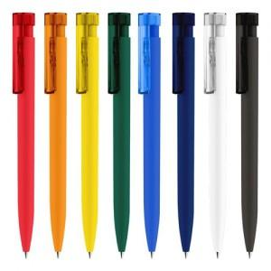

【상세/제작정보】 | 독일세나토사 제조볼펜 실크 1도 인쇄 포함

【인쇄/포장옵션】 | 실크 / OPP(비닐)

【공급단가】 | 수량 | 1,000~ | 2,000~ | 3,000~ | 5,000~ | 10,000~
*VAT별도 | 단가 | 2,160원 | 2,080원 | 2,000원 | 1,920원 | 1,870원

【상품 URL】 | https://dev.easy1.co.kr:443/src/goods_detail.php?gdno=4630

